Tabelle1
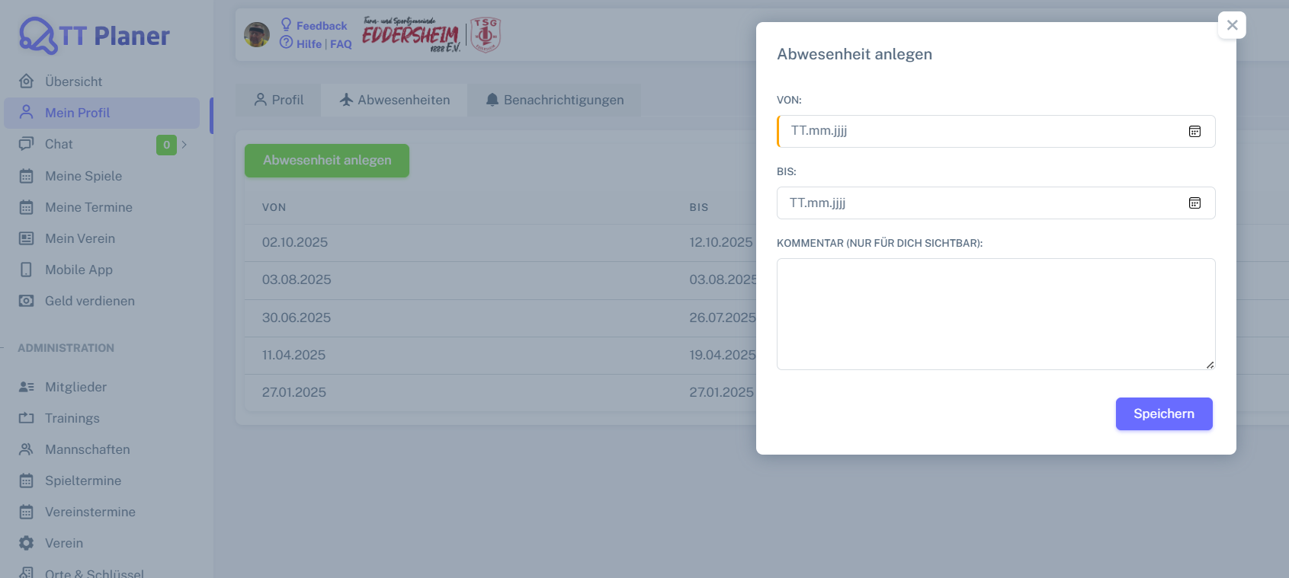
Chromium | Web | id=from_date | id=till_date | id=comment | xpath=//div[@id='createAbsenceModal']//button[@type='submit' and text()='Speichern'] | Action
Pixel9Pro_API35 | Mobile | //android.widget.Spinner[@hint='VON:'] | //android.widget.Spinner[@hint='BIS:'] | //android.widget.EditText[@hint='KOMMENTAR (NUR FÜR DICH SICHTBAR):'] | //android.widget.Button[@text="Speichern"] | Action
Record / Control | Modus | calVon | calBis | mltKommentar | butSpeichern | Action
Check defaults | <CHK> | <EMPTY> | <EMPTY> | <EMPTY> | <ENABLED> | <NOP>
Abwesenheit Sylvester anlegen | <SET> | 31.12.2025 | 01.01.2026 | Hoch die Tassen! | X | <NOP>

